Sheet1
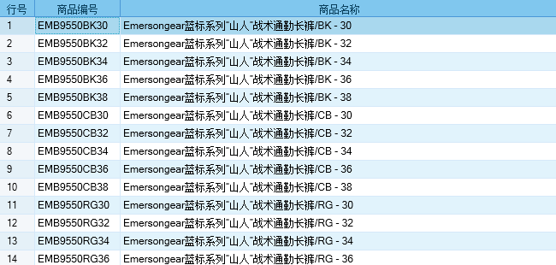
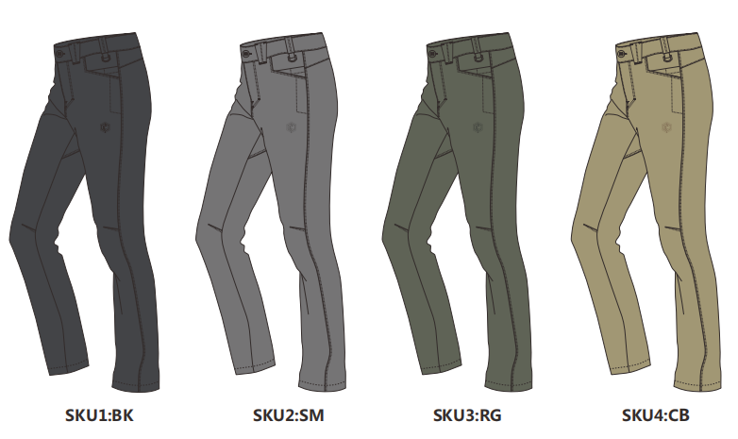
基本类型
品牌： | Emersongear BlueLabel
品名: | Emersongear 蓝标系列“山人”战术通勤长裤
款号: | EMB9550
主料（成分）: | 86%尼龙+14%氨纶
尺寸: | 30W/32W/34W/36W/38W
颜色： | BK/SM/RG/CB
功能: | 四面弹力 / 运动剪裁 / 快干透气 / 极致轻薄 / 吸湿排汗 / 耐磨防刮
场景（选填）: | 射击 / 户外 / 街头 / 城市 / 健身 / 商旅 / 通勤 / 徒步 / 露营 / 跑步
包装 | 透明塑料袋
毛重 | 0.324kg
净重 | 0.311kg
尺码 部位 | 30 | 30 | 32 | 32 | 34 | 34 | 36 | 36 | 38 | 38
 | 英寸 | 厘米 | 英寸 | 厘米 | 英寸 | 厘米 | 英寸 | 厘米 | 英寸 | 厘米
裤长（外侧） | 40.375 | 102.5525 | 41 | 104.14 | 41.625 | 105.7275 | 42.25 | 107.315 | 42.875 | 108.9025
内长 | 31.625 | 80.3275 | 32 | 81.28 | 32.375 | 82.2325 | 32.75 | 83.185 | 33.125 | 84.1375
腰围 | 30 | 76.2 | 32 | 81.28 | 34 | 86.36 | 36 | 91.44 | 38 | 96.52
前浪（含腰头和裆片) | 10.25 | 26.035 | 10.5 | 26.67 | 10.75 | 27.305 | 11 | 27.94 | 11.25 | 28.575
后浪（含腰头和裆片) | 14.25 | 36.195 | 14.5 | 36.83 | 14.75 | 37.465 | 15 | 38.1 | 15.25 | 38.735
臀围 | 39.75 | 100.965 | 41.75 | 106.045 | 43.75 | 111.125 | 45.75 | 116.205 | 47.75 | 121.285
膝围 | 17 | 43.18 | 18 | 45.72 | 19 | 48.26 | 20 | 50.8 | 21 | 53.34
脚口 | 15.25 | 38.735 | 16.25 | 41.275 | 17.25 | 43.815 | 18.25 | 46.355 | 19.25 | 48.895
身高(单位：CM) | 166-170 |  | 171-175 |  | 171-175 |  | 176-180 |  | 181-185
体重（单位:kg) | 56-60 |  | 61-65 |  | 66-70 |  | 71-75 |  | 76-80
关键字
功能面料：产品面料采用高质量86%尼龙+14%氨纶，具有强韧，四向弹力，极致轻薄，吸湿排汗的功能。
科技剪裁：产品剪裁优化，沿用独特设计理念贴身舒适，特显线条，运动为先。
多场景：产品适用场景多样，完全胜任户外徒步，健身，日常，通勤等等。

产品文案
Emersongear 蓝标系列“山人”战术通勤长裤材料部分采用高质量86%尼龙+14%氨纶，具有强韧，四向弹力，极致轻薄，吸湿排汗的功能。适用场景多样，完全胜任户外徒步，健身，日常，通勤等等。产品剪裁优化，沿用独特设计理念贴身舒适，特显线条，运动为先。

